상품제안서
내츄럴 양장 다이어리 25절/32절 | 상품코드: S42945

 |  |  |  |  |  |  | 02-713-8555 | www.synergygift.co.kr
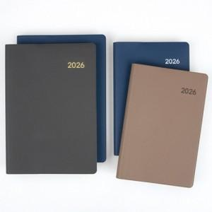

【상세/제작정보】

【인쇄/포장옵션】 | 불박 / OPP(비닐)

【공급단가】 | 수량 | 50~ | 100~ | 300~ | 1,000~ | 5,000~
*VAT별도 | 32절노트식 | 6,010원 | 5,780원 | 5,390원 | 4,990원 | 4,730원
 | 32절투데이 | 6,270원 | 6,020원 | 5,620원 | 5,190원 | 4,930원
 | 25절노트식 | 6,400원 | 6,150원 | 5,730원 | 5,300원 | 5,040원
 | 25절투데이 | 6,650원 | 6,390원 | 5,960원 | 5,510원 | 5,240원

【상품 URL】 | https://www.synergygift.co.kr:443/src/goods_detail.php?gdno=42945

